Sheet1
贴片设备IO分配说明

控制对象 名称 |  | 运动控制卡类型 | 模块号 | 功能 输出信号 |  | 备注 | 功能 |  | 备注
 |  |  |  |  |  |  |  | 输入信号
电磁阀 | 吸气 | DMC3400A | 1 | 开/关 | OUT0 |  | 吸料检测 | IN0 | 预留

 | 备用1 |  |  | 开/关 | OUT1

 | 备用2 |  |  | 开/关 | OUT2

俊河电机 | 炉体X方向 |  |  | 脉冲 | PUL0+/PUL0- | 1个脉冲走2微米 | 电机原点 | ORG0
 |  |  |  | 方向 | DIR0+/DIR0- |  | 正限位 | EL0+
 |  |  |  |  |  |  | 负限位 | EL0-
 | 炉体Y方向 |  |  | 脉冲 | PUL1+/PUL1- | 1个脉冲走2微米 | 电机原点 | ORG1
 |  |  |  | 方向 | DIR1+/DIR1- |  | 正限位 | EL1+
 |  |  |  |  |  |  | 负限位 | EL1-
 | 取料X方向 |  |  | 脉冲 | PUL2+/PUL2- |  | 电机原点 | ORG2
 |  |  |  | 方向 | DIR2+/DIR2- |  | 正限位 | EL2+
 |  |  |  |  |  |  | 负限位 | EL2-
 | 取料Z方向 |  |  | 脉冲 | PUL3+/PUL3- |  | 电机原点 | ORG3
 |  |  |  | 方向 | DIR3+/DIR3- |  | 正限位 | EL3+
 |  |  |  |  |  |  | 负限位 | EL3-
按钮 | 加热 |  |  | 外部按钮按下后程序给加热信号，开始加热 | OUT3
 | 急停 |  |  |  |  |  | 告知运动控制卡，急停按钮按下 | IN1

DMC3400A调试软件运行步骤

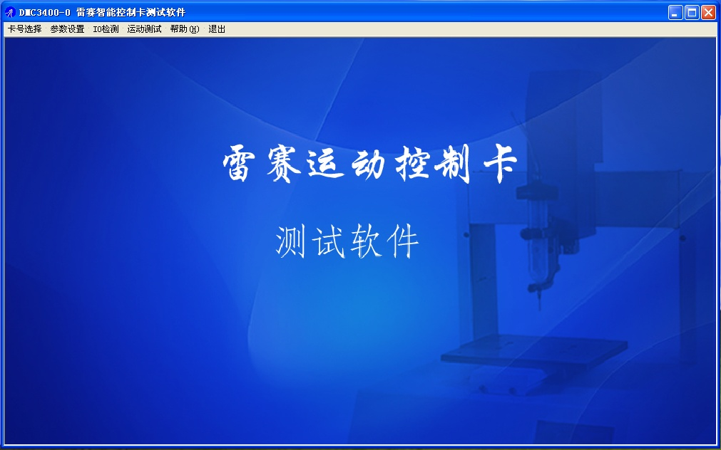
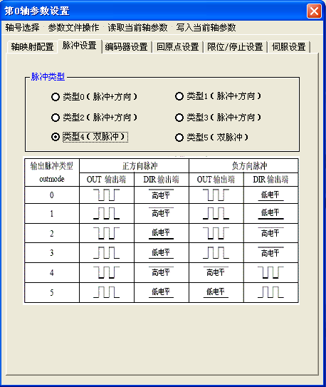
1) 双击DMC3400A调试软件应用程序motion3000.exe，进入演示程序主界面如图1所示，主要包括：卡号选择、参数设置、IO检测和运动测试等四部分。

 |  | 图1 DMC3400A演示程序主界面 |  |  |  | 图2 DMC3400A轴参数设置（—脉冲设置）对话框

2) 在主界面中单击参数设置选项，弹出如图2所示对话框，设置0号轴的运动参数。

在脉冲设置选项中选择脉冲类型为‘类型4（双脉冲）’--对应单选框中有点，如图2所示；
选择编码器设置选项，在脉冲输入模式中选择‘非AB相（脉冲/方向）’--对应单选框中有点，其余保持不变，如图3所示；
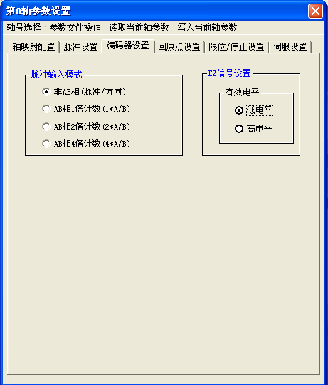
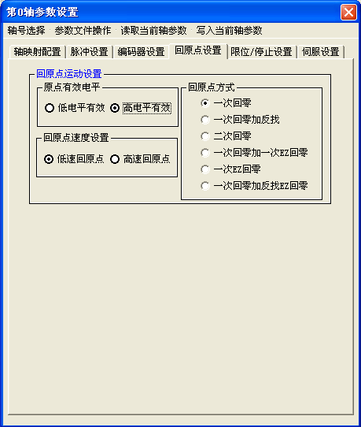

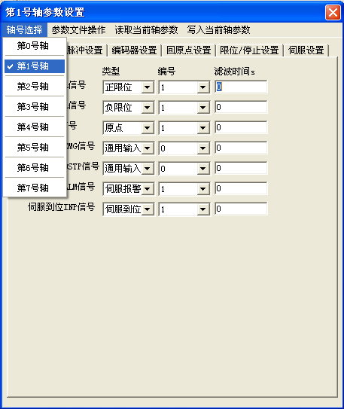
图3 DMC3400A轴参数设置（—脉冲设置）对话框 |  |  |  |  |  | 图4 DMC3400A轴参数设置（—回原点设置）对话框
选择回原点设置选项，设置原点的有效电平为‘高电平有效’---对应单选框中有点，其它保持不变，如图4所示
选择限位/停止设置选项，设置硬件限位的有效电平为‘1-正负限位高有效’，硬限位制动方式为‘0-正负限位立即停止’，其它保持不变，如图5所示
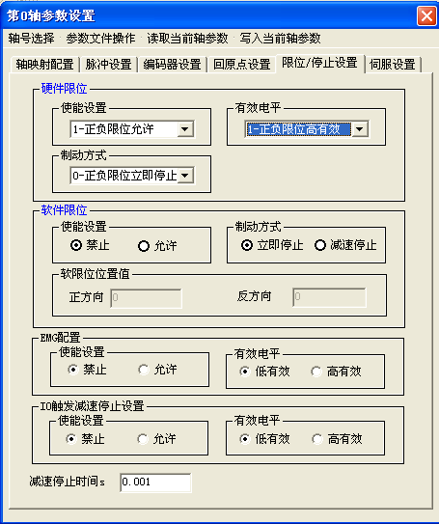

图5 DMC3400A轴参数设置（—限位/停止设置）对话框 |  |  |  |  |  | 图6 DMC3400A轴参数设置（—限位/告警设置）对话框

设置完成后，单击‘写入当前轴参数’菜单将0轴参数的更改进行保存。0轴参数保存成功后在界面中选择‘轴号选择’菜单，依次选择下拉菜单下的‘第1号轴’‘第2号轴’及‘第3号轴’，如图6所示。在新的对话框中分别对其进行参数设置，其设置值与‘0轴’一致，设置完成后分别单击‘写入当前轴参数’菜单保存相应轴参数的更改。
3) 在主界面中单击IO检测按钮，弹出如图7所示对话框，在该对话框中可看到各输入信号处于高/低电平有效状态，也可通过单击输出端前对应按钮控制每个输出信号使其有效。
当外部输入有信号时，输入指示灯由红（高电平）变绿（低电平）；当按下输出口按钮时，对应按钮指示灯由（高电平）变绿（低电平），表示运动控制卡对应的输出口有效。
在图7所示专用信号状态中0轴的‘EL+’和1轴的‘EL-’均为红色，表示当前0轴处于正限位状态，电机无法往正方向运动；1轴处于负限位状态，电机无法往负方向运动。
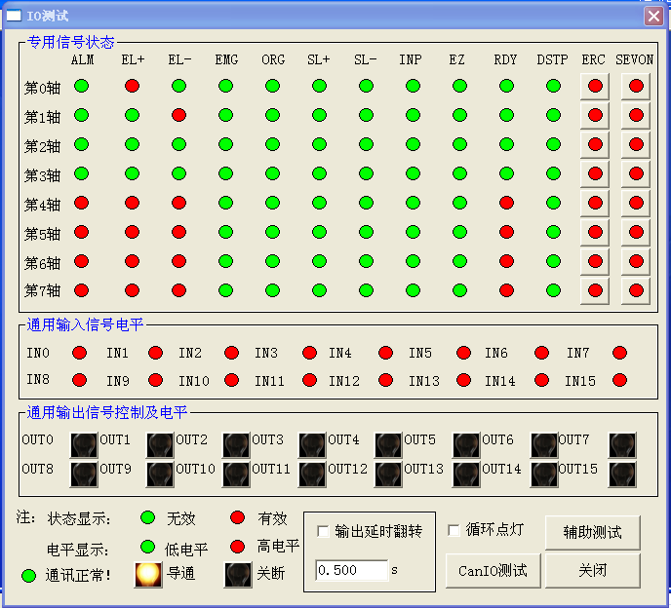

图7 DMC3400A IO测试对话框

4) 在主界面中选择运动测试下拉菜单中的‘基本运动测试’选项，弹出如图8所示对话框
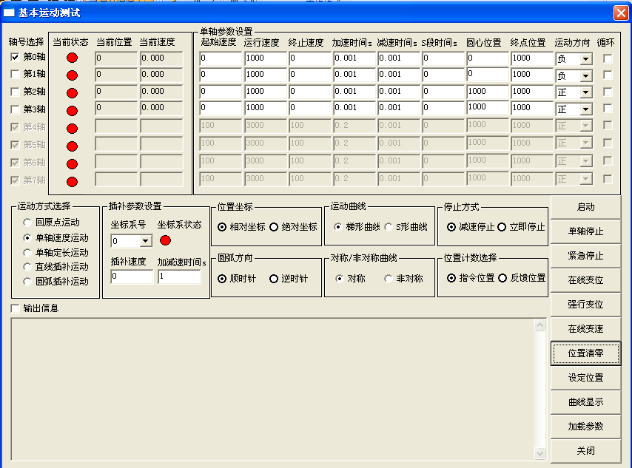

图8 DMC3400A基本运动测试对话框
在‘轴号选择’模块中选择0轴--对应0轴前的选择框打钩；
在‘运动方式选择’中选择0轴电机的运动类型为‘单轴速度运动’或‘单轴定长运动’--对应单选框中有点，
在‘单轴运动参数设置’模块中选择0轴电机的运动方向为‘正方向’或‘负方向’：注意观察IO检测界面中0轴的专用信号‘EL+/EL-’状态，如果两信号均为绿灯，那么电机可往任意方向走；如果‘EL+’状态为红灯，那么电机只能往负方向走，反之亦然。
保持其他设置为默认值，设定完成后，单击‘启动’按钮，电机既按设定的方式进行运动：运动方式选择位置控制时，电机走完‘终点位置’设定的脉冲数后自动停止；选择连续速度控制时，电机一直运动直到按下‘停止’按钮或电机在该方向上走到限位。

TIP1:判段电机是否处在限位状态（+EL/-EL）可通过在IO状态监控对话框中看出，当电机处在某一方向的限位状态时该限位信号指示灯为红色，这种情况下只能改变电机的运动方向使电机往另一方向走；当正负限位信号指示灯均为绿色时电机可往任意方向走。
TIP2:当电机处于某一方向限位时，若‘运动方向’仍设置往该方向走，运动控制卡不会有脉冲输出，在图8所示的基本运动测试左上角的该轴‘当前速度’显示为‘0’，无速度值。
TIP3:‘轴号选择’模块的四个轴选项为复选框，可同时选择四个轴使电机同步运行；设备调试时请确保0~3轴中只有1个轴被选中，以防多轴联动时产生意外。
TIP4:在电路图中，0~3轴控制的电机分别为：0轴—X1方向电机；1轴—Y1方向电机；2轴—X2方向电机；3轴—Z2方向电机。
TIP5:设备初次调试时，上电后注意观察电机是否锁紧，如果未锁紧请检查急停按钮是否按下，如果按下使按钮旋转复位。

